Sheet2
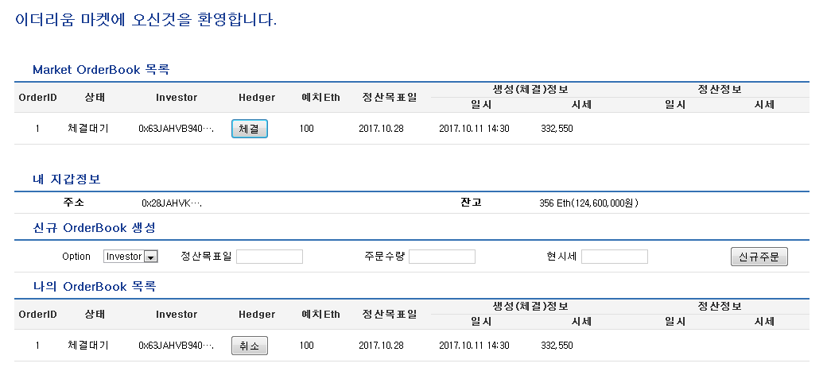
두사람은 각각 우리 마켓에 접속합니다. 1. 김헷지는 2달뒤 특정일자로 정산일을 설정하고, Hedger옵션을 선택한 신규주문을 만들고 2. 최투자씨는 김헷지씨가 만든 주문에, Invester옵션을 선택해 맞 체결합니다. 최투자씨는 김헷지씨의 주문에 설정된 정산일의 이더 당 원화가치가 현재보다 상승해있을 것임을 예상합니다. 3. 체결과 동시에 두사람이 보유한 이더리움 자산은 우리 마켓의 smartcontract에 예치되며, 정산일에 도달하면 수수료를 제외 후 , 정산하여 원래의 최투자,김헷지의 이더리움지갑으로 송금됩니다.

1. 거래등록/체결 시점 값
일시 | 2017-11-03
ETH/KRW 시세 | 평균 300,000
거래수량 | 전체 200Eth( 김씨 100 + 투자 100)
1인당 예치된 원화가치 | 3000만원( 수수료 제외 2970만원)

2. 거래 정산시점 값
일시 | 2달후 미래시점
ETH/KRW 시세 | 평균 450,000( 상승장 , investor에게 수익이감)
배분수량 | 200 Eth
수수료 | 2 Eth
Hedger | 66 Eth( 원화 2970만원)
Investor | 132 Eth( 원화 5940만원)

필요화면
1. 김헷지가 거래등록 ( 결재창도 별도로 캡쳐)
2. 최투자가 거래체결 ( 결재창도 별도로 캡쳐)
3. 정산결과 ( 정산 컬럼에 위 배분수량 표시)

